Sheet1
Copyright(c) Beginners Site All right reserved 2011/01/01

「罫線」の操作

 |  | 書式機能で入力された文字列・数値データ・表をより見やすく、適切な表示に設定します。

 | 「セルの書式設定」 メニューで出来る書式の設定「罫線」

 |  | ●＜「タブ」から「リボン」のボタンでで設定出来ない操作は「セルの書式設定」メニューから設定します。＞

操作方法とサンプル
練 習

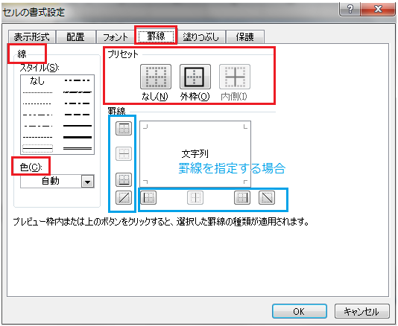
 | 方法 | 書式を設定（変更・訂正）するセルを選択し
 |  | 右クリックし「セルの書式設定」を選択します。
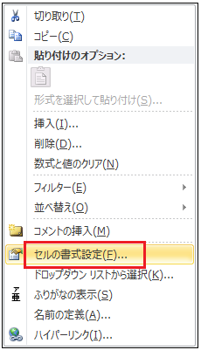

 | （１）罫線ー１
 |  |  |  |  | 下に左と同じ罫線表を作成して見ましょう
 | 【例１】 | 単純な罫線表

 |  |  | 【方法】
 |  |  | ① 罫線を設定する範囲をドラッグして選択
 |  |  | ② 選択範囲内で右クリックし、「セルの書式設定」を選択
 |  |  | ③ 表示された画面で、「罫線」を選択します。
 |  |  | ④ 右のメニューから順番に、｛線｝｛色｝｛内側｝｛外枠｝をクリック。
 |  |  | ⑤ 「OK」

 | （１）罫線ー２
 |  |  |  |  | 下に左と同じ罫線表を作成して見ましょう
 | 【例２】 | 外側と内側が異なる罫線

 |  |  | 【方法】
 |  |  | ① 罫線を設定する範囲をドラッグして選択
 |  |  | ② 選択範囲内で右クリックし、「セルの書式設定」を選択
 |  |  | ③ 表示された画面で、「罫線」を選択します。
 |  |  | ④ 右のメニューから順番に、｛線｝のスタイルから を選択して をクリック。
 |  |  | ⑤ 続けて、｛線｝のスタイルから を選択して をクリック。
 |  |  | ⑥ 「OK]

 | （１）罫線ー３ |  |  | 一回の操作では設定出来ません。
 |  |  |  |  |  | 下に左と同じ罫線表を作成して見ましょう
 | 【例３】 | 一部を指定して、罫線を設定 |  |  |  | 一回の操作では設定出来ません。

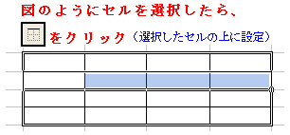
 |  | 【方法】
 |  | ① 罫線を設定する範囲をドラッグして選択
 |  | ② 選択範囲内で右クリックし、「セルの書式設定」を選択
 |  | ③ 表示された画面で、「罫線」を選択します。
 |  | ④ 右のメニューから順番に、｛線｝のスタイルから を選択して をクリック。
 |  | ⑤ 続けて、｛線｝のスタイルから を選択して をクリック。
 |  | ⑥ ここで一度「OK]で確定します。

 |  | ⑦ 再度、罫線を指定する範囲を図のように選択し、選択範囲内で右クリックします。
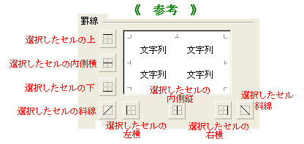
 |  | ⑧ ｛線｝のスタイルを選択して をクリックします。
 |  | ※どのようにセルを選択するかにより、
 |  | ⑨ 「OK]

 | （１）罫線ー４
 |  |  |  |  | 下に左と同じ罫線表を作成して見ましょう

 |  |  | 【方法】
 |  |  | ① 罫線を設定する範囲をドラッグして選択
 |  |  | ② 選択範囲内で右クリックし、「セルの書式設定」を選択
 |  |  | ③ 表示された画面で、「罫線」を選択します。
 |  |  | ④ 右のメニューから順番に、｛線｝｛色｝｛内側｝｛外枠｝をクリック。
 |  |  | ⑤ 「OK」

